Trang tính1
Test case Thêm nhân viên
 |  | Ngày tạo 28/5/2023 |  |  |  |  |  | Kết quả kiểm thử
 |  | Người tạo: Trương Thị Cẩm Tiên |  |  |  |  |  | Tổng | Tỷ lệ

ID | Tên | Mô tả | Tiền điều kiện | Bước thực hiện |  | Ví dụ | Kết quả mong đợi | Hình ảnh hướng dẫn | Người kiểm | Đánh giá kết quả | Người thực hiện | Ngày thực hiện
TNV_1 | Thêm nhân viên | Chức năng thêm nhân viên | Người dùng đăng nhập với vai trò giám đốc | Bước 1: Trên Menu chọn Danh sách đơn vị |  |  | Hiển thị danh sách đơn vị | 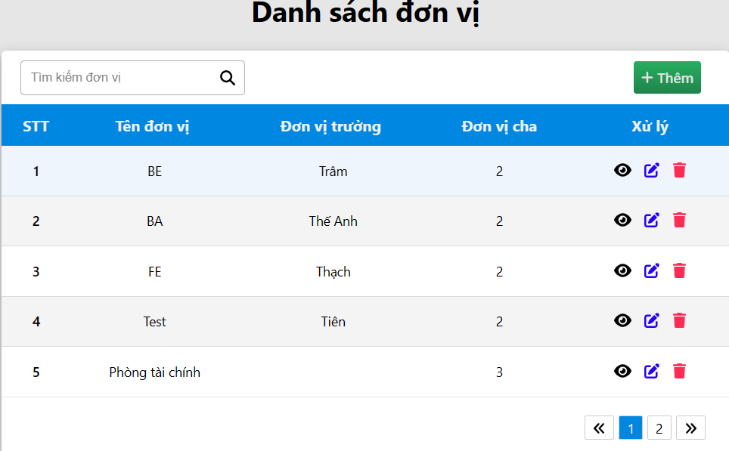 | Trương Thị Cẩm Tiên
 |  |  |  | Bước 2: Ở Giao diện danh sách đơn vị, chọn đơn vị muốn thêm nhân viên |  |  | Hiển thị danh sách nhân viên
 |  |  |  | Bước 3: nhấn vào icon plus ở cuối bảng để thêm dòng nhân viên mới, |  |  |  | 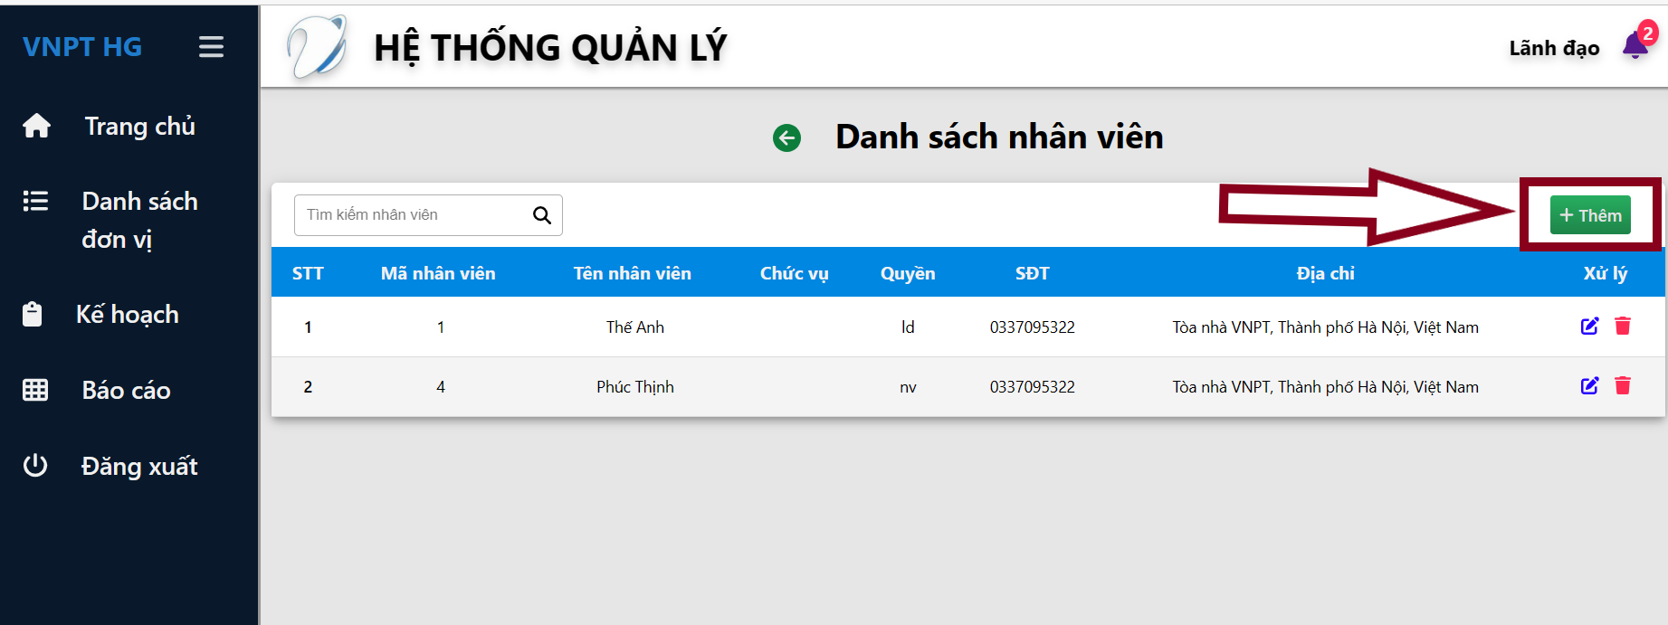
 |  |  |  | Bước 4: Nhập thông tin vào dòng nhân viên mới
 |  |  |  | Mã nhân viên | Mã số nhân viên không trống |  | Hiển thị lỗi ô nhập mã số nhân viên "Vui lòng nhập mã số nhân viên"
 |  |  |  |  | Nhập đúng mã số nhân viên |  | Không báo lỗi
 |  |  |  | Tên nhân viên | tên nhân viên trống |  | Nếu trống hiển thị lỗi ô nhập tên nhân viên "Vui lòng nhập tên nhân viên"
 |  |  |  |  | <100 ký tự | Nguyễn Nguyễn Nguyễn Nguyễn Nguyễn Nguyễn Nguyễn Nguyễn Nguyễn Nguyễn Nguyễn | Nếu lớn hơn 100 ký tự hiển thị lỗi ô nhập tên nhân viên "Tên nhân viên phải nhỏ hơn 100 ký tự"
 |  |  |  |  | Không chứa ký tự đặc biệt !, @, #, $, %, ^, &, *, (, ), >, <, ?, ,, ., :, ; [], {} | Trần! Văn @ | Nếu chứa ký tự đặc biệt hiển thị lỗi ô nhập tên nhân viên "Tên nhân viên không chứa ký tự đặc biệt"
 |  |  |  |  | Chữ cái đầu viết hoa | phạm văn b | Nếu không được viết hoa hiển thị ô nhập tên nhân viên "Tên nhân viên phải viết hoa chữ cái đầu"
 |  |  |  | quyền(chọn từ danh sách) | quyền mặc định là nhân viên |  | Quyền "Nhân viên"

 |  |  |  | chức vụ | Chức vụ không trống |  | Nếu trống hiển thị lỗi ô nhập chức vụ "Chức vụ không được trống"
 |  |  |  |  | <100 ký tự |  | Nếu lớn hơn 100 ký tự hiển thị lỗi ô nhập chức vụ "Chức vụ không được quá 100 ký tự"
 |  |  |  |  | không trống, <100 ký tự |  | không báo lỗi
 |  |  |  | số điện thoại | số điện thoại không trống |  | Hiển thị lỗi đỏ bên dưới ô nhập số điện thoại "Số điện thoại không được trống"
 |  |  |  |  | 10 số |  | Nếu lớn hơn hoặc nhỏ hơn hiển thị lỗi ô nhập số điện thoại "Số điện thoại không được quá 10 số"
 |  |  |  |  | Không chứa ký tự đặc biệt |  | Nếu chứa ký tự đặc biệt hiển thị lỗi ô nhập số điện thoại "Số điện thoại không được chứa ký tự đặc biệt"
 |  |  |  |  | Không chứa chữ cái hoa thường |  | Hiển thị lỗi đỏ bên dưới ô nhập số điện thoại "Số điện thoại không được chứa chữ cái hoa thường"
 |  |  |  |  | kiểu dãy số từ 0->9 |  | không báo lỗi
 |  |  |  | địa chỉ | địa chỉ không trống |  | Nếu trống hiển thị lỗi ô nhập địa chỉ "Địa chỉ không được trống"
 |  |  |  |  | <255 ký tự |  | Nếu lớn hơn hiển thị lỗi ô nhập địa chỉ "Địa chỉ không được lớn hơn 255 ký tự"
 |  |  |  |  | không trống, <255 ký tự |  | không báo lỗi

